BM.3
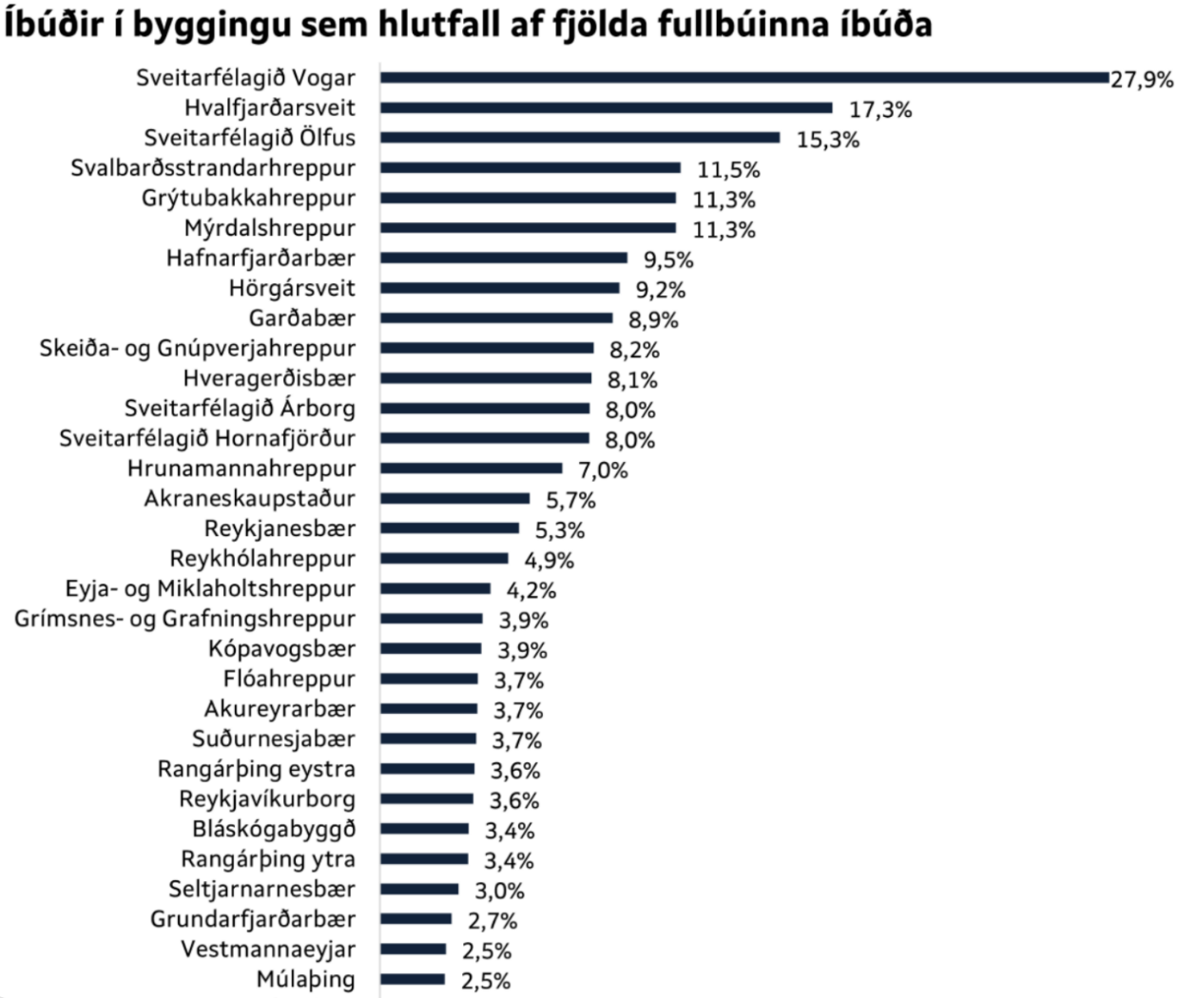
 | Íbúðir í byggingu sem hlutfall af fjölda fullbúinna íbúða
Sveitarfélagið Vogar | 27.9%
Hvalfjarðarsveit | 17.3%
Sveitarfélagið Ölfus | 15.3%
Svalbarðsstrandarhreppur | 11.5%
Grýtubakkahreppur | 11.3%
Mýrdalshreppur | 11.3%
Hafnarfjarðarbær | 9.5%
Hörgársveit | 9.2%
Garðabær | 8.9%
Skeiða- og Gnúpverjahreppur | 8.2%
Hveragerðisbær | 8.1%
Sveitarfélagið Árborg | 8.0%
Sveitarfélagið Hornafjörður | 8.0%
Hrunamannahreppur | 7.0%
Akraneskaupstaður | 5.7%
Reykjanesbær | 5.3%
Reykhólahreppur | 4.9%
Eyja- og Miklaholtshreppur | 4.2%
Grímsnes- og Grafningshreppur | 3.9%
Kópavogsbær | 3.9%
Flóahreppur | 3.7%
Akureyrarbær | 3.7%
Suðurnesjabær | 3.7%
Rangárþing eystra | 3.6%
Reykjavíkurborg | 3.6%
Bláskógabyggð | 3.4%
Rangárþing ytra | 3.4%
Seltjarnarnesbær | 3.0%
Grundafjarðarbær | 2.7%
Vestmannaeyjar | 2.5%
Múlaþing | 2.5%

